活动概述
活动概述 Event Overview |  | 活动时间ForKOL（new）
 |  | Time | Duration | Item | Agenda | Key Information
活动名称 | Glow State of Mind, Miami | 16:30-17:00 （Indoor） | 30min | KOL Check-in | Check‑in and Attendance Registration | Priority check-in and venue entry, communicate with KOLs on materials and process coordination (KOLs can be notified to enter the venue at 4:00, with 30 minutes reserved in advance) （light refreshments provided）
活动日期 | 2026.6.10 | 17:00-17:15 （Indoor） | 15min | Opening Ceremony | Host Opening & Activity Theme Announcement | Host introduces the activity theme， Ulike official representative (Yvonne) presents technological advantages （light refreshments provided）
活动地点 | The Ritz-Carlton Key Biscayne, Miami | 17:15-17:50 （Indoor） | 35min | Product Experience | Open‑style Product Trial | Indoor Ulike product experience with related games Venue Transition (interview) | 现场组织一些游戏活动
地址 | 455 Grand Bay Drive, Key Biscayne, Miami, FL 33149 | 17:50-18:30 （Outdoor） | 40min | Free Social &Photo shooting | Socializing &Glow Hour Free Check‑in, | on-site check-in devices installed including street signs; hair bands and other materials provided for check-in, with hotel staff for guidance; check-in moment shooting. KOLs to be seated & on-site tidying up
 |  | 18:30-18:40 （Outdoor） | 10min | Pre‑Yoga Preparation | Pre‑class Prep & Phased Atmosphere Warm‑up | Engage in warm‑up activities while waiting for yoga class.
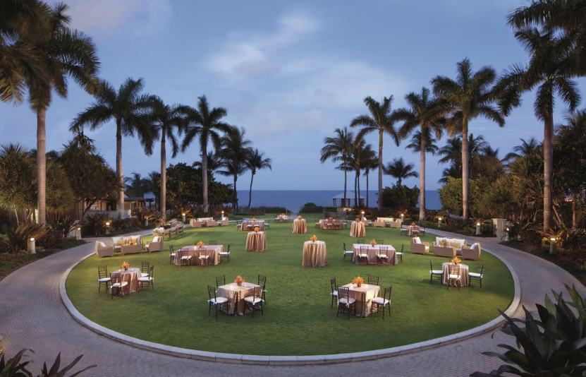 |  | 18:40-19:40 （Outdoor） | 1h | Yoga Session | Beach Yoga (80 participants total) | Participate in the full session and create content simultaneously.
 |  | 19:40-20:00 （Outdoor） | 20min | Closing Ceremony | Group photo for memory&enjoy the food | Staff to check all materials and confirm if any re-shooting is needed, interview re-shoots

 |  | Studio Members
 |  | Time | Duration | Item | Agenda | Key Information
 |  | 18:00-18:20 （Indoor） | 20min | Check‑in &Product Experience | Check‑in &Open‑style Product Trial | Experience products freely. Receive a "Glow Certified" polaroid photo, wristband, and physical sun protection after the trial.
 |  | 18：20-18:40 （Indoor） | 20min | Photo shooting | Photo Check‑in & Wristband Collection | Take photos and post Stories at the venue to receive exclusive yoga supplies
 |  | 18:40-19:40 （Outdoor） | 1h | Yoga Session | Beach Yoga (80 participants total) | Participate in the full session and create content simultaneously.
 |  | 19:40-20:00 （Outdoor） | 20min | Closing Ceremony | Group photo for memory&enjoy the food | Staff to check all materials and confirm if any re-shooting is needed, interview re-shoots

WIP
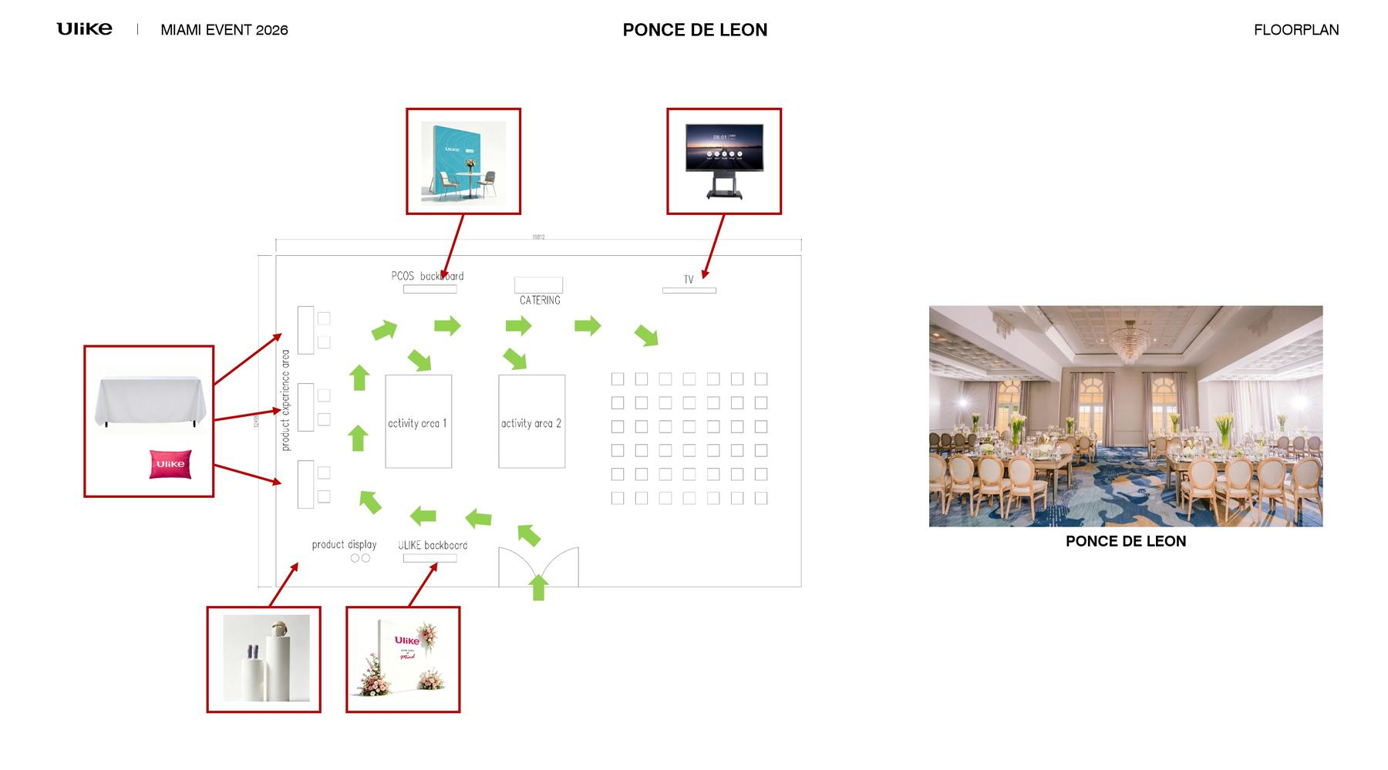

种类 | 事项 | 负责方 | 负责人 | 开始日期 | 截止日期 | 进度 | 补充
活动场地 | 确认WIP | Ulike/MM | Vicky/Stephen |  | 2026-05-19
 | 确认场地 & 最终方案、报价 | Ulike/MM | Vicky/Stephen |  | 2026-05-17
 | 冷食选择 | Ulike/MM | Vicky/Elliott |  | 2026-06-05
 | 活动场地布局图 - 确定排法 | Ulike/MM | 洋洋/Vicka |  | 2026-05-19
 | 活动场地物料 - 确定设计 | Ulike/MM | 洋洋/Vicka |  | 2026-05-23
 | 活动场地物料 (大型) - 物料制作 | Ulike/MM | 洋洋/Vicka |  | 2026-06-06
 | Video + PPT Slide | Ulike/MM | Vicky/Vicka |  | 2026-05-21
设计 | 活动Moodboard | Ulike/MM | 洋洋/Vicka |  | 2026-05-17 | 已完成
 | 活动KV | Ulike/MM | 洋洋/Vicka |  | 2026-05-20
 | 活动物料 (小型) - 确定设计 | Ulike/MM | 洋洋/Vicka |  | 2026-05-23
活动管理 | 活动指示手册-现场动线手册 - Ulike可用来分享给第三方关于活动内容 | Ulike/MM | 洋洋/Vicka |  | 2026-05-20
 | 初版活动方案 (Proposal) - 活动流程 (Event Floor) - 活动主题 (Event Concept) | Ulike/MM | 洋洋/Vicka |  | 2026-05-18
 | 确认活动流程 | Ulike/MM | Vicky/清洋 |  | 2026-05-22
 | 瑜伽馆和瑜伽联盟邀请 | MM | Ran
 | 素人邀请 | Ulike/MM | Vicky/Ran
 | 确认、提供活动赠品 | Ulike | Vicky |  | ？
 | 确认主持人人选 | Ulike/MM | Vicky/Elliott |  | 2026-06-01
 | 主持人稿件 | Ulike/MM | Vicky/Elliott |  | 2026-06-03
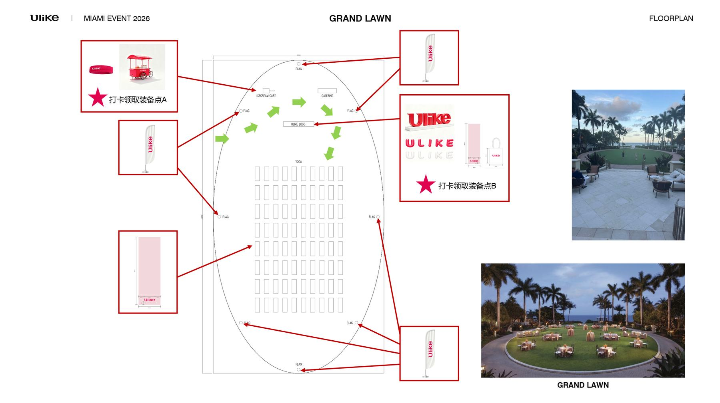
 | 机构稿件 | Ulike |  |  | ？
 | 聘请活动兼职人员（3） | MM | Ran/焦洋 |  | 2026-06-01
 | 产品培训 | Ulike | Ran |  | 2026-06-01
 | 活动工作人员分工 | Ulike/MM | Yvonne/Stephen |  | 2026-05-20
 | 样机安排 | Ulike | Vicky |  | ？
 | 底座安排 | Ulike | Vicky |  | ？
 | KOL & 素人 & Media 出席名单 | Ulike/MM | Vicky/Ran |  | ？

大物料
位置 | 物料 | 尺寸 | 数量 | 场景拍照 | 图片 | 工厂样品照片 | 备注 | 状态 | 设计稿 | 样品（实拍） | 主题/文案
会议室 | 签到背景墙 | 2400(w)*2400(h)mm | 1组 |  |  |  | - 5.17 酒店平面图更新，尺寸确认 - 需品牌方协助提供设计图 - 配金色/黑色油性签字笔 - 5.20 去掉气球，图待更新 - 5.21 换成花艺 - 5.22 尺寸更新 |  |  |  | 主题/文案 | 过往KT板的实样 | 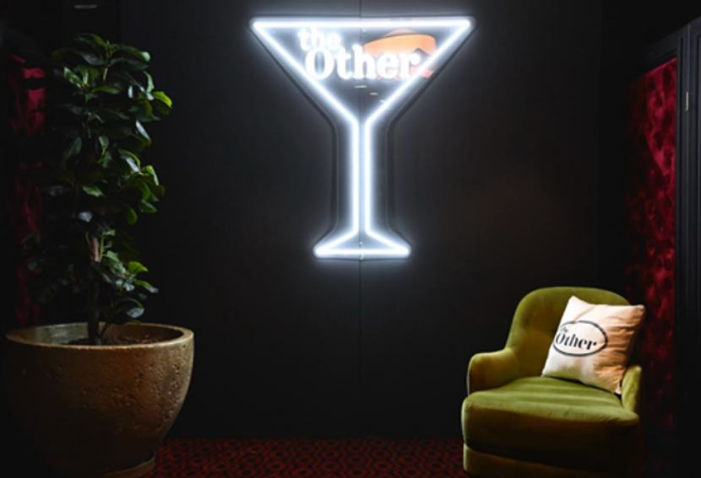
会议室 | PCOS展区 | 2400(w)*2400(h)mm | 1组 |  |  |  | - 5.17 酒店平面图更新，尺寸确认 - 需品牌方协助提供设计图 - 桌椅考虑取消 - 5.22 尺寸更新 |  |  |  |  | 过往KT板的实样
会议室 | 电视机 | 80/100寸 | 2台 |  |  |  | 租用，加logo | 推进 | / | /
会议室/Lawn | 产品陈列立柱 | 1000(h)*300(d)mm；800(h)*300(d)mm | 1组 |  |  |  |  | 推进 | 要看样品 |  |  | 工厂的类似实样
会议室 | 产品售卖桌 | 长宽：15.24*76.2(cm) 高：76.2cm | 1张 |  |  | 桌子的KT板的尺寸 | 酒店租用，logo | 推进 | 需要尺寸 | / |  | 桌布的尺寸
Lawn | 简易雪糕车 | / | 1辆 |  |  | 素车的照片 | 提供尺寸，确定能改颜色 | 与工厂确认 | 需要尺寸 |  |  | 小车的实样
Lawn | 指示 | 约A2 | 5组 |  |  |  | 在酒店内部做指示牌 参考主kv设计 |  | 提供设计模板 |  | 确认尺寸
Lawn | 手持KT板 | 8 |  |  |  |  | - 需品牌方协助提供设计图
Lawn | Ulike旗子 | 3000mm(h) | 8个 |  |  |  | Material: Silver Blackout fabric is non-see through and provides an exceptional palette for high quality prints. Flag pole made from fiberglass and aluminum Flag base is stainless steel heavy duty. Cross Base Black with 1.2 Galon Water Bag |  |  |  |  | 是否做双面
Lawn | DJ台 | / | 1张 |  |  |  | 酒店租用 | 取消 | / | /
Lawn | 一米栏 | 20米 | 1组 |  |  |  | 黑色 | 推进 | / | /
Lawn | 氛围灯艺 | / | 1组 |  |  |  |  | 取消 | / | /
Lawn | 特大独立字母气球A款 | 1000 - 1300mm(h) | 3套 |  |  | 25C红色 | 改全大写字母 pantone 1925c | 与工厂确认 | 要看样品 |  |  | 材质实样 色号不对
Lawn | 特大独立字母气球B款 | 1000 - 1300mm(h) | 3套 |  |  |  | 改全大写字母 | 与工厂确认 | 要看样品 |  |  | 材质实样
 | Sign | 4000mm(w) | 1 |  |  | pantong色号 | 红色 pantone 1925c 带底座 | 推进 | 不是正红色，要看样品 |  |  | 色号不对
Catering一 | 餐食 | / | 1
Catering二 | 茶歇 | / | 1（80人份）

小物料
 | 物料 | 尺寸 | 数量 | 图片 | 备注 | 状态 | 设计稿 | 材料和色样 | 样品 | 大货
Lawn | 定制毛巾 | 600*800mm | 100个 |  | pantone 1925c | 推进 | 完成 | 确认，需要看样品 | 5.29 |  | 工厂样式
Lawn | 瑜伽包 | / | 100个 |  |  | 推进 |  |  | 5.26 | 5.26 | 工厂样式 | 
Lawn | 定制瑜伽垫 | 1850*600mm——尺寸要换更大的 | 100个 |  | pantone 1925c - 5.22尺寸加宽 - 5.23尺寸加宽至680mm | 推进 | 完成 | 确认，需要看样品 | 5.24 | 5.24 | 工厂样式
Lawn | 定制发带 | / | 100个 |  | pantone 1925c | 推进 | 完成 | 确认，需要看样品 |  |  | 工厂样式
Lawn | 定制靠枕 | 18"x18" | 20个 |  | pantone 1925c 尺寸调整成18"x18" | 推进 | 完成 | 确认，需要看样品 |  |  | 工厂样式
Lawn | 纹身贴 | 50mm(w) | 100份 |  | 需品牌方协助提供设计图 | 推进 | 
签到台 | 手环（品牌红：kol。白色：素人。媒体、瑜伽馆老板、老师：黑色） |  | 50x3 |  | 橡胶 | 推进 | 要看样品 | 5.22 | 5.26
签到台 | 工牌 |  | 30个 |  |  | 推进
瑜伽邀请 | KOL入场券 | 成品：105 × 148 mm（A6） 展开：210 × 148 mm（A5） | 80个 |  | 需品牌方协助提供设计图 可适当后延交付 | 文案27日 | 设计内容需要单独讨论 | /
签到台 | 素人入场券 | 成品：105 × 148 mm（A6） 展开：210 × 148 mm（A5） | 50个 |  | 需品牌方协助提供设计图 可适当后延交付 | 文案27日 |  | /
签到台 | 折页 |  | 300张 |  |  |  | 5.22 | /
catering | catering装饰物 |  |  |  | 包括冰淇淋贴纸 |  | 设计内容需要单独讨论

签到台 | 支架
签到台 | 产品手册
 | 抓娃娃机器
 | 抓娃娃机器内置（球）
 | 气球、打气球装置 |  |  |  |  |  | 已完成

